Instructivo Diligenciamiento
 |  |  | FORMATO CARACTERIZACIÓN SERVIDORES PÚBLICOS - UAERMV
 |  |  | CÓDIGO: GTHU-FM-058 | VERSIÓN: 1
 |  |  | FECHA DE APLICACIÓN: JULIO DE 2023

 | HOJA | Descripción
1 | Base Caracterización | (Esta hoja contiene toda la información de la planta de Servidores Públicos de la UAERMV, se debe diligenciar por completo por parte del Auxiliar Administrativo 407-03 a cargo de las historias laborales )
2 | Consulta | Ingresar el número de identificación (Columna B) y seleccionar las columnas (lista desplegable) de interés a consultar.
3 | Estado de la planta | Esta hoja contiene la información relacionada con el porcentaje de cargos provistos de la planta de personal. (no se diligencia es automática)
4 | Retiros | 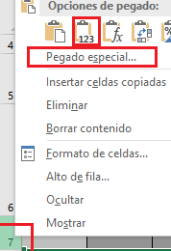 Esta hoja contiene la información de los retiros de la entidad en cada vigencia, para diligenciar, cuando se presente una novedad de retiro: 1. se debe copiar la fila completa de la información de cargo que tiene la novedad seleccionando desde la barra izquierda de Excel que contiene los números, y luego ubicarse en la hoja retiro también seleccionando la fila desde el número izquierdo y pegar con la opción de pegado especial (solo: Valores (V)) 2. Digitar la información de las columnas CP a la columna CT (Relacionada con el número de acto administrativo, causa de retiro y fecha de radicación de paz y salvo)

